Лист1
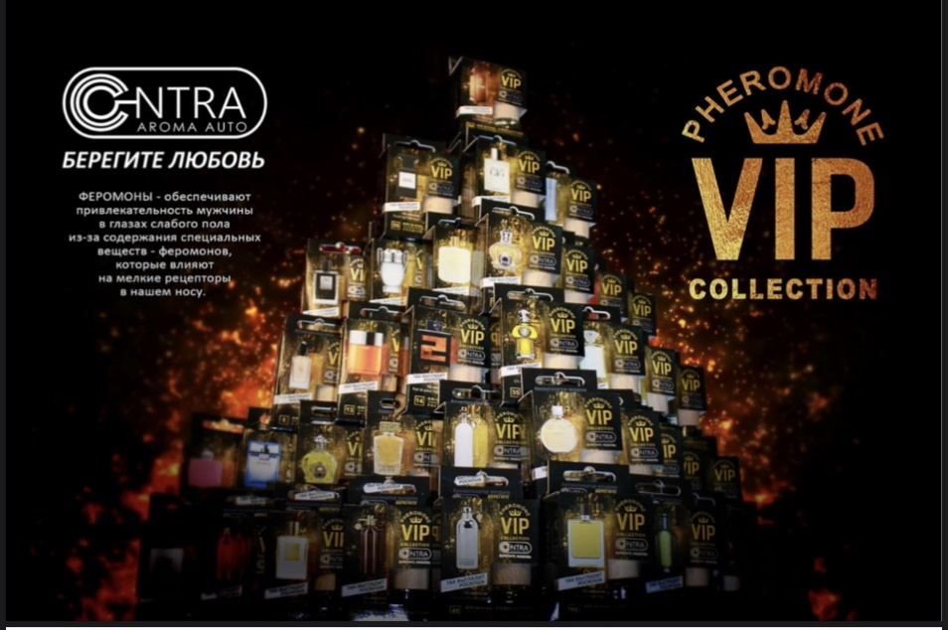
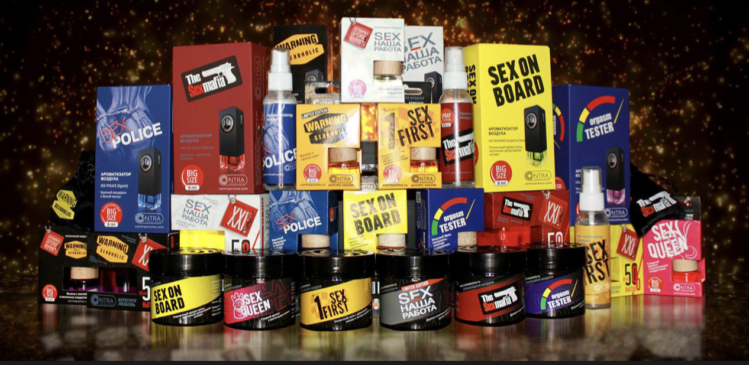

№ | Название | Кол-во | Цена | Сумма | 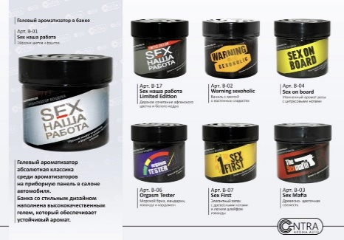 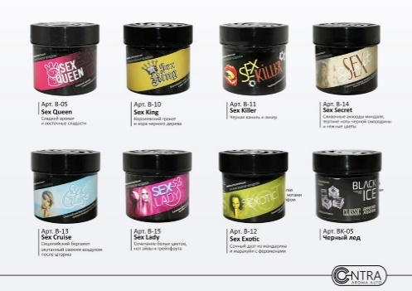 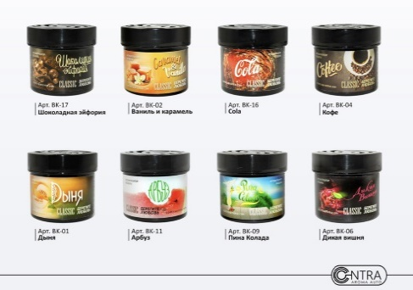 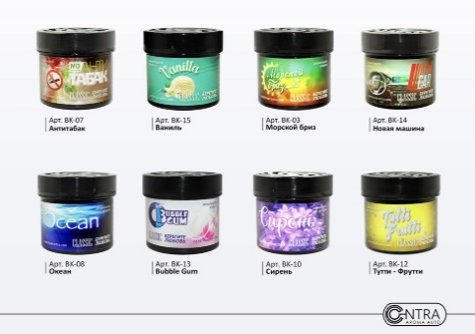
1 | B-01 Contra гелевый в банке "SEX НАША РАБОТА" (Эйфория цветов и фруктов) |  | 150 | 0
2 | B-02 Contra гелевый в банке "WARNING SEXOHOLIC" (Ваниль и восточные сладости) |  | 150 | 0
3 | B-03 Contra гелевый в банке "THE SEX MAFIA" (Древесно-цветочная свежесть) |  | 150 | 0
4 | B-04 Contra гелевый в банке "SEX ON BOARD" (Утонченный аромат розы с цитрусовыми нотами) |  | 150 | 0
5 | B-05 Contra гелевый в банке "SEX QUEEN" (Сладкий аромат с восточными сладостями) |  | 150 | 0
6 | B-06 Contra гелевый в банке "ORGASM TESTER" (Морской бриз, мандарин, лаванда и кардамон) |  | 150 | 0
7 | B-07 Contra гелевый в банке "SEX FIRST" (Элегантный запах с древесными нотами и легким шлейфом лаванды) |  | 150 | 0
8 | B-10 Contra гелевый в банке "SEX KING" (Королевский гранат и кора черного дерева) |  | 150 | 0
9 | B-11 Contra гелевый в банке "SEX KILLER" (Черная ваниль и ликер) |  | 150 | 0
10 | B-12 Contra гелевый в банке "SEX EXOTIC" (Сочный дуэт из мандарина и маракуйи) с феромонами |  | 150 | 0
11 | B-13 Contra гелевый в банке "SEX CRUISE" (Сицилийский бергамот окутанный свежим воздухом после шторма) |  | 150 | 0
12 | B-14 Contra гелевый в банке "SEX SECRET" (Сливочные аккорды мендаля, терпкие ноты черной смородины и нежные цветы) |  | 150 | 0
13 | B-15 Contra гелевый в банке "SEX LADY" (Сочетание белых цветов, нот айвы и грейпфрута) с феромонами |  | 150 | 0
14 | B-17 Contra гелевый в банке "SEX НАША РАБОТА" Limited Edition (Дерзкое сочетание афганского цветка и белого кедра) |  | 150 | 0
15 | BK-01 Contra гелевый в банке "CLASSIC" (Дыня) |  | 150 | 0
16 | BK-02 Contra гелевый в банке "CLASSIC" (Ваниль и Карамель) |  | 150 | 0
17 | BK-03 Contra гелевый в банке "CLASSIC" (Морской Бриз) |  | 150 | 0
18 | BK-04 Contra гелевый в банке "CLASSIC" (Кофе) |  | 150 | 0
19 | BK-05 Contra гелевый в банке "CLASSIC" (Черный лед) |  | 150 | 0
20 | BK-06 Contra гелевый в банке "CLASSIC" (Дикая вишня) |  | 150 | 0
21 | BK-07 Contra гелевый в банке "CLASSIC" (Антитабак) |  | 150 | 0
22 | BK-08 Contra гелевый в банке "CLASSIC" (Океан) |  | 150 | 0
23 | BK-09 Contra гелевый в банке "CLASSIC" (Пина Колада) |  | 150 | 0
24 | BK-10 Contra гелевый в банке "CLASSIC" (Серень) |  | 150 | 0
25 | BK-11 Contra гелевый в банке "CLASSIC" (Арбуз) |  | 150 | 0
26 | BK-12 Contra гелевый в банке "CLASSIC" (Тутти-Фрутти) |  | 150 | 0
27 | BK-13 Contra гелевый в банке "CLASSIC" (Babble Gam) |  | 150 | 0
28 | BK-14 Contra гелевый в банке "CLASSIC" (Новая машина) |  | 150 | 0
29 | BK-15 Contra гелевый в банке "CLASSIC" (Ваниль) |  | 150 | 0
30 | BK-16 Contra гелевый в банке "CLASSIC" (Cola) |  | 150 | 0
31 | BK-17 Contra гелевый в банке "CLASSIC" (Шоколадная эйфория) |  | 150 | 0
32 | BL-01 Contra гелевый в банке "Contra Love" (Cola-Original) |  | 150 | 0
33 | BL-02 Contra гелевый в банке "Contra Love" (Свежесть тайского арбуза) |  | 150 | 0
34 | BL-03 Contra гелевый в банке "Contra Love" (Вишня в шоколаде) |  | 150 | 0
35 | BL-04 Contra гелевый в банке "Contra Love" (Цитрусовый рай) |  | 150 | 0
36 | BL-05 Contra гелевый в банке "Contra Love" (Шоколадная эйфория) |  | 150 | 0
37 | BL-06 Contra гелевый в банке "Contra Love" (Тропические фрукты) |  | 150 | 0
38 | BL-07 Contra гелевый в банке "Contra Love" (Домашнее печенье) |  | 150 | 0
39 | BL-08 Contra гелевый в банке "Contra Love" (Мультифрукт) |  | 150 | 0
40 | BL-09 Contra гелевый в банке "Contra Love" (Красная смородина) |  | 150 | 0
41 | BL-10 Contra гелевый в банке "Contra Love" (Черная смородина) |  | 150 | 0
42 | BL-11 Contra гелевый в банке "Contra Love" (Babble Gam) |  | 150 | 0
43 | BL-12 Contra гелевый в банке "Contra Love" (Персиковый сок) |  | 150 | 0
44 | BL-13 Contra гелевый в банке "Contra Love" (Зеленый чай и грейпфрукт) |  | 150 | 0
45 | BL-14 Contra гелевый в банке "Contra Love" (Кокосовый орех) |  | 150 | 0
46 | BL-15 Contra гелевый в банке "Contra Love" (Райский виноград) |  | 150 | 0
47 | BL-16 Contra гелевый в банке "Contra Love" (Яблоко с ванилью) |  | 150 | 0
48 | BL-17 Contra гелевый в банке "Contra Love" (Мятный дождь) |  | 150 | 0
49 | BL-18 Contra гелевый в банке "Contra Love" (Крем-брюле) |  | 150 | 0
50 | BL-19 Contra гелевый в банке "Contra Love" (Апельсин и молоко) |  | 150 | 0
51 | BL-20 Contra гелевый в банке "Contra Love" (Кокосовая вода) |  | 150 | 0
52 | BL-21 Contra гелевый в банке "Contra Love" (Мохито) |  | 150 | 0
53 | BL-22 Contra гелевый в банке "Contra Love" (Сладкая папайя) |  | 150 | 0
54 | BL-23 Contra гелевый в банке "Contra Love" (Апельсиновое мороженое) |  | 150 | 0
55 | BL-24 Contra гелевый в банке "Contra Love" (Спелое личи) |  | 150 | 0
56 | D-01 Contra на зеркало бут 8 мл. "SEX НАША РАБОТА" (Эйфория цветов и фруктов) |  | 95 | 0 | 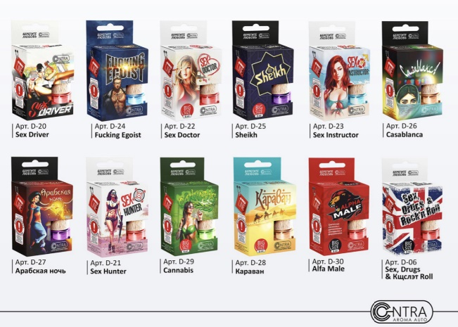 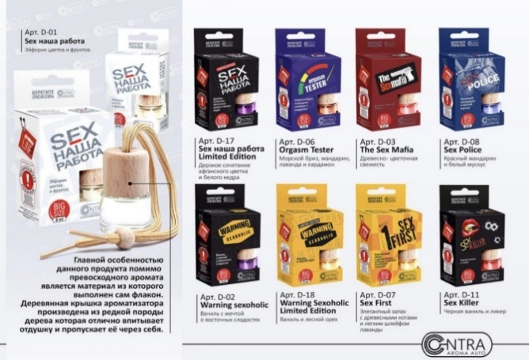 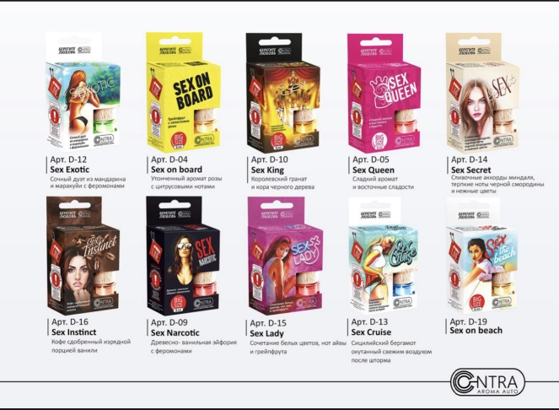 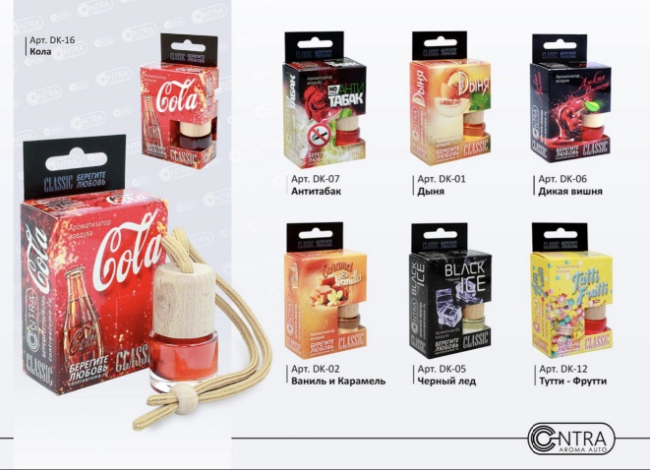
57 | D-02 Contra на зеркало бут 8 мл. "WARNING SEXOHOLIC" (Ваниль и восточные сладости) |  | 95 | 0
58 | D-03 Contra на зеркало бут 8 мл. "THE SEX MAFIA" (Древесно-цветочная свежесть) |  | 95 | 0
59 | D-04 Contra на зеркало бут 8 мл. "SEX ON BOARD" (Утонченный аромат розы с цитрусовыми нотами) |  | 95 | 0
60 | D-05 Contra на зеркало бут 8 мл. "SEX QUEEN" (Сладкий аромат с восточными сладостями) |  | 95 | 0
61 | D-06 Contra на зеркало бут 8 мл. "ORGASM TESTER" (Морской бриз, мандарин, лаванда и кардамон) |  | 95 | 0
62 | D-07 Contra на зеркало бут 8 мл. "SEX FIRST" (Элегантный запах с древесными нотами и легким шлейфом лаванды) |  | 95 | 0
63 | D-08 Contra на зеркало бут 8 мл. "SEX POLICE" (Красный мандарин и белый мускус) с феромонами |  | 130 | 0
64 | D-09 Contra на зеркало бут 8 мл. "SEX NARCOTIC" (Древестно-ванильная эйфория с феромонами) с феромонами |  | 130 | 0
65 | D-10 Contra на зеркало бут 8 мл. "SEX KING" (Королевский гранат и кора черного дерева) с феромонами |  | 130 | 0
66 | D-11 Contra на зеркало бут 8 мл. "SEX KILLER" (Черная ваниль и ликер) с феромонами |  | 130 | 0
67 | D-12 Contra на зеркало бут 8 мл. "SEX EXOTIC" (Сочный дуэт из мандарина и маракуйи) с феромонами |  | 130 | 0
68 | D-13 Contra на зеркало бут 8 мл. "SEX CRUISE" (Сицилийский бергамот окутанный свежим воздухом после шторма) |  | 130 | 0
69 | D-14 Contra на зеркало бут 8 мл. "SEX SECRET" (Сливочные аккорды мендаля, терпкие ноты черной смородины и нежные цветы) |  | 130 | 0
70 | D-15 Contra на зеркало бут 8 мл. "SEX LADY" (Сочетание белых цветов, нот айвы и грейпфрута) с феромонами |  | 130 | 0
71 | D-16 Contra на зеркало бут 8 мл. "SEX INSTINCT" (Кофе сдобренный изрядной порцией ванили) с феромонами |  | 130 | 0
72 | D-17 Contra на зеркало бут 8 мл. "SEX НАША РАБОТА" Limited Edition (Дерзкое сочетание афганского цветка и белого кедра) |  | 130 | 0
73 | D-18 Contra на зеркало бут 8 мл. "WARNING SEXOHOLIC" Limited Edition (Ваниль и лесной орех) |  | 130 | 0
74 | D-19 Contra на зеркало бут 8 мл "SEX ON THE BEACH" |  | 130 | 0
75 | D-20 Contra на зеркало бут 8 мл "SEX DRIVER" |  | 130 | 0
76 | D-21 Contra на зеркало бут 8 мл "SEX HUNTER" |  | 130 | 0
77 | D-22 Contra на зеркало бут 8 мл "SEX DOCTOR" |  | 130 | 0
78 | D-23 Contra на зеркало бут 8 мл "SEX INSTRUCTOR" |  | 130 | 0
79 | D-24 Contra на зеркало бут 8 мл "FUCKING EGOIST" |  | 130 | 0
80 | D-25 Contra на зеркало бут 8 мл "SHEIKH" |  | 130 | 0
81 | D-26 Contra на зеркало бут 8 мл "CASABLANCA" |  | 130 | 0
82 | D-27 Contra на зеркало бут 8 мл "Арабская ночь" |  | 130 | 0
83 | D-28 Contra на зеркало бут 8 мл "Караван" |  | 130 | 0
84 | D-29 Contra на зеркало бут 8 мл "CANNABIS" |  | 130 | 0
85 | D-30 Contra на зеркало бут 8 мл "ALPHA MALE" |  | 130 | 0
86 | D-31 Contra на зеркало бут 8 мл "SEX DRUGS & ROCK'N ROLL" |  | 130 | 0
87 | D-33 Contra на зеркало бут 8 мл "SEX НАША РАБОТА" (Black pepper & Amber) НОВИНКА !!! |  | 130 | 0
88 | DK-01 Contra на зеркало бут 8 мл. "CLASSIC" (Дыня) |  | 130 | 0
89 | DK-02 Contra на зеркало бут 8 мл. "CLASSIC" (Ваниль и Карамель) |  | 130 | 0
90 | DK-03 Contra на зеркало бут 8 мл. "CLASSIC" (Морской Бриз) |  | 130 | 0
91 | DK-04 Contra на зеркало бут 8 мл. "CLASSIC" (Кофе) |  | 130 | 0
92 | DK-05 Contra на зеркало бут 8 мл. "CLASSIC" (Черный лед) |  | 130 | 0
93 | DK-06 Contra на зеркало бут 8 мл. "CLASSIC" (Дикая вишня) |  | 130 | 0
94 | DK-07 Contra на зеркало бут 8 мл. "CLASSIC" (Антитабак) |  | 130 | 0
95 | DK-08 Contra на зеркало бут 8 мл. "CLASSIC" (Океан) |  | 130 | 0
96 | DK-09 Contra на зеркало бут 8 мл. "CLASSIC" (Пина Колада) |  | 130 | 0
97 | DK-10 Contra на зеркало бут 8 мл. "CLASSIC" (Серень) |  | 130 | 0
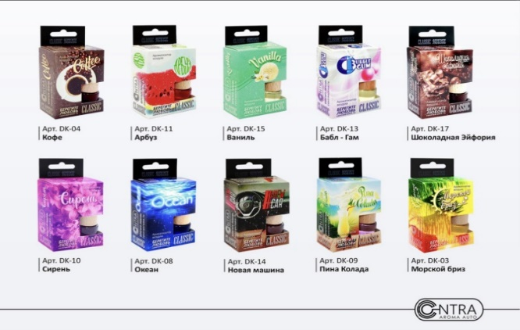
98 | DK-11 Contra на зеркало бут 8 мл. "CLASSIC" (Арбуз) |  | 130 | 0
99 | DK-12 Contra на зеркало бут 8 мл. "CLASSIC" (Тутти-Фрутти) |  | 130 | 0
100 | DK-13 Contra на зеркало бут 8 мл. "CLASSIC" (Бабл-Гам) |  | 130 | 0
101 | DK-14 Contra на зеркало бут 8 мл. "CLASSIC" (Новая машина) |  | 130 | 0
102 | DK-15 Contra на зеркало бут 8 мл. "CLASSIC" (Ваниль) |  | 130 | 0
103 | DK-16 Contra на зеркало бут 8 мл. "CLASSIC" (Кола) |  | 130 | 0
104 | DK-17 Contra на зеркало бут 8 мл. "CLASSIC" (Шоколадная Эйфория) |  | 130 | 0
105 | DA-01 Contra на зеркало бут 8 мл. "ANIMAL" (Pride) НОВИНКА!!! |  | 130 | 0
106 | DA-02 Contra на зеркало бут 8 мл. "ANIMAL" (Savage) НОВИНКА!!! |  | 130 | 0
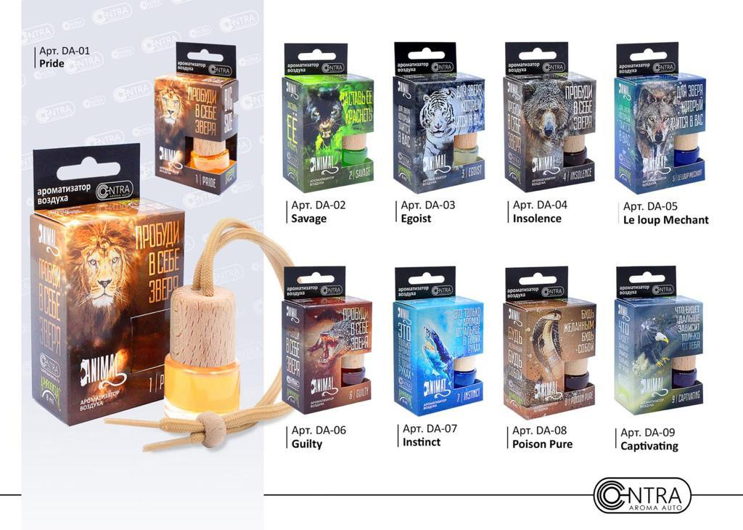
107 | DA-03 Contra на зеркало бут 8 мл. "ANIMAL" (Egoist) НОВИНКА!!! |  | 130 | 0
108 | DA-04 Contra на зеркало бут 8 мл. "ANIMAL" (Insolence) НОВИНКА!!! |  | 130 | 0
109 | DA-05 Contra на зеркало бут 8 мл. "ANIMAL" (Le lope Mechant) НОВИНКА!!! |  | 130 | 0
110 | DA-06 Contra на зеркало бут 8 мл. "ANIMAL" (Guilty) НОВИНКА!!! |  | 130 | 0
111 | DA-07 Contra на зеркало бут 8 мл. "ANIMAL" (Instinct) НОВИНКА!!! |  | 130 | 0
112 | DA-08 Contra на зеркало бут 8 мл. "ANIMAL" (Poison Pure) НОВИНКА!!! |  | 130 | 0
113 | DA-09 Contra на зеркало бут 8 мл. "ANIMAL" (Captivating) НОВИНКА!!! |  | 130 | 0
114 | DL-01 Contra на зеркало бут 8 мл. "Contra Love" (Cola-Original) |  | 130 | 0
115 | DL-02 Contra на зеркало бут 8 мл. "Contra Love" (Свежесть тайского арбуза) |  | 130 | 0
116 | DL-03 Contra на зеркало бут 8 мл. "it's Love" (Вишня в шоколаде) |  | 130 | 0
117 | DL-04 Contra на зеркало бут 8 мл. "Contra Love" (Цитрусовый рай) |  | 130 | 0
118 | DL-05 Contra на зеркало бут 8 мл. "Contra Love" (Шоколадная эйфория) |  | 130 | 0
119 | DL-06 Contra на зеркало бут 8 мл. "Contra Love" (Тропические фрукты) |  | 130 | 0
120 | DL-07 Contra на зеркало бут 8 мл. "Contra Love" (Домашнее печенье) |  | 130 | 0
121 | DL-08 Contra на зеркало бут 8 мл. "Contra Love" (Мультифрукт) |  | 130 | 0
122 | DL-09 Contra на зеркало бут 8 мл. "Contra Love" (Красная смородина) |  | 130 | 0
123 | DL-10 Contra на зеркало бут 8 мл. "Contra Love" (Черная смородина) |  | 130 | 0
124 | DL-11 Contra на зеркало бут 8 мл. "Contra Love" (Babble Gam) |  | 130 | 0
125 | DL-12 Contra на зеркало бут 8 мл. "Contra Love" (Персиковый сок) |  | 130 | 0
126 | DL-13 Contra на зеркало бут 8 мл. "Contra Love" (Зеленый чай и грейпфрукт) |  | 130 | 0
127 | DL-14 Contra на зеркало бут 8 мл. "Contra Love" (Кокосовый орех) |  | 130 | 0
128 | DL-15 Contra на зеркало бут 8 мл. "Contra Love" (Райский виноград) |  | 130 | 0
129 | DL-16 Contra на зеркало бут 8 мл. "Contra Love" (Яблоко с ванилью) |  | 130 | 0
130 | DL-17 Contra на зеркало бут 8 мл. "Contra Love" (Мятный дождь) |  | 130 | 0
131 | DL-18 Contra на зеркало бут 8 мл. "Contra Love" (Крем-брюле) |  | 130 | 0
132 | DL-19 Contra на зеркало бут 8 мл. "Contra Love" (Апельсин и молоко) |  | 130 | 0
133 | DL-20 Contra на зеркало бут 8 мл. "Contra Love" (Кокосовая вода) |  | 130 | 0
134 | DL-21 Contra на зеркало бут 8 мл. "Contra Love" (Мохито) |  | 130 | 0
135 | DL-22 Contra на зеркало бут 8 мл. "Contra Love" (Сладкая папайя) |  | 130 | 0
136 | DL-23 Contra на зеркало бут 8 мл. "Contra Love" (Апельсиновое мороженое) |  | 130 | 0
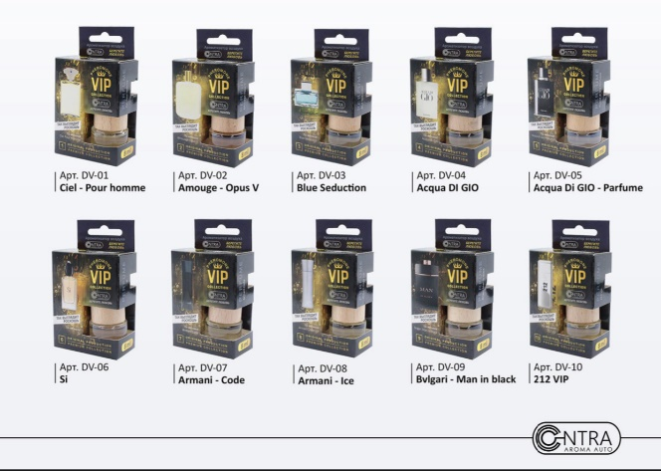
137 | DL-24 Contra на зеркало бут 8 мл. "Contra Love" (Спелое личи) |  | 130 | 0
138 | DL-25 Contra на зеркало бут 8 мл. "Contra Love" (Клубничный десерт) |  | 130 | 0
139 | DL-26 Contra на зеркало бут 8 мл. "Contra Love" (Имбирное печенье) |  | 130 | 0
140 | DL-27 Contra на зеркало бут 8 мл. "Contra Love" (Банановый пудинг) |  | 130 | 0
141 | DL-28 Contra на зеркало бут 8 мл. "Contra Love" (Манго) |  | 130 | 0
142 | DL-29 Contra на зеркало бут 8 мл. "Contra Love" (Маракуйя) |  | 130 | 0
143 | DL-30 Contra на зеркало бут 8 мл. "Contra Love" (Сладкая дыня) |  | 130 | 0
144 | DL-31 Contra на зеркало бут 8 мл. "Contra Love" (Синнабон) |  | 130 | 0
145 | DV-01 Contra на зеркало бут 8 мл. "VIP" №1 (Ciel - Pour homme) |  | 130 | 0
146 | DV-02 Contra на зеркало бут 8 мл. "VIP" №2 (Amouge - Opus V) |  | 130 | 0
147 | DV-03 Contra на зеркало бут 8 мл. "VIP" №3 (Blue Seduction) |  | 130 | 0
148 | DV-04 Contra на зеркало бут 8 мл. "VIP" №4 (Acqua DI GIO) |  | 130 | 0
149 | DV-05 Contra на зеркало бут 8 мл. "VIP" №5 (Acqua DI GIO -Parfume) |  | 130 | 0
150 | DV-06 Contra на зеркало бут 8 мл. "VIP" №6 (Si) |  | 130 | 0
151 | DV-07 Contra на зеркало бут 8 мл. "VIP" №7 (Armani - Code) |  | 130 | 0
152 | DV-08 Contra на зеркало бут 8 мл. "VIP" №8 (Armani - Ice) |  | 130 | 0
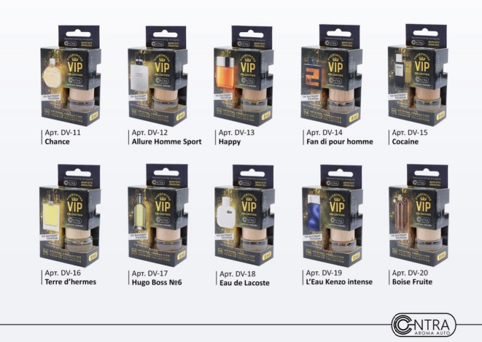
153 | DV-09 Contra на зеркало бут 8 мл. "VIP" №9 (Bvlgari - Man in black) |  | 130 | 0
154 | DV-10 Contra на зеркало бут 8 мл. "VIP" №10 (212 VIP) |  | 130 | 0
155 | DV-11 Contra на зеркало бут 8 мл. "VIP" №11 (Chance) |  | 130 | 0
156 | DV-12 Contra на зеркало бут 8 мл. "VIP" №12 (Allure Homme Sport) |  | 130 | 0
157 | DV-13 Contra на зеркало бут 8 мл. "VIP" №13 (Happy) |  | 130 | 0
158 | DV-14 Contra на зеркало бут 8 мл. "VIP" №14 (Fan di pour homme) |  | 130 | 0
159 | DV-15 Contra на зеркало бут 8 мл. "VIP" №15 (Cocaine) |  | 130 | 0
160 | DV-16 Contra на зеркало бут 8 мл. "VIP" №16 (Terre d'hermes) |  | 130 | 0
161 | DV-17 Contra на зеркало бут 8 мл. "VIP" №17 (Gugo Boss №6) |  | 130 | 0
162 | DV-18 Contra на зеркало бут 8 мл. "VIP" №18 (Eau de Lacoste) |  | 130 | 0
163 | DV-19 Contra на зеркало бут 8 мл. "VIP" №19 (L'Eau Kenzo intense) |  | 130 | 0
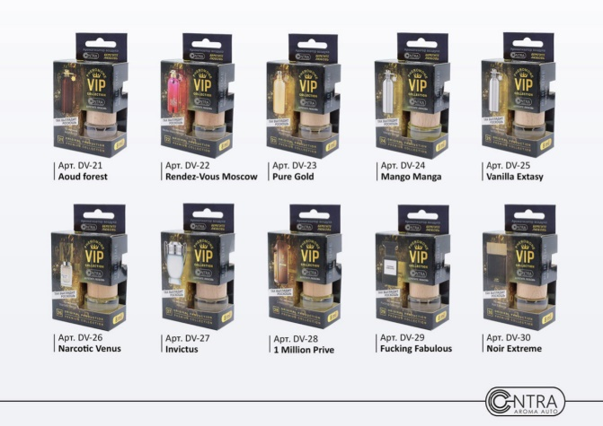
164 | DV-20 Contra на зеркало бут 8 мл. "VIP" №20 (Boise Fruite) |  | 130 | 0
165 | DV-21 Contra на зеркало бут 8 мл. "VIP" №21 (Aoud forest) |  | 130 | 0
166 | DV-22 Contra на зеркало бут 8 мл. "VIP" №22 (Rendez-Vous Moscow) |  | 130 | 0
167 | DV-23 Contra на зеркало бут 8 мл. "VIP" №23 (Pure Gold) |  | 130 | 0
168 | DV-24 Contra на зеркало бут 8 мл. "VIP" №24 (Mango Manga) |  | 130 | 0
169 | DV-25 Contra на зеркало бут 8 мл. "VIP" №25 (Vanilla Extasy) |  | 130 | 0
170 | DV-26 Contra на зеркало бут 8 мл. "VIP" №26 (Narcotic Venus) |  | 130 | 0
171 | DV-27 Contra на зеркало бут 8 мл. "VIP" №27 (Invictus) |  | 130 | 0
172 | DV-28 Contra на зеркало бут 8 мл. "VIP" №28 (1 Million Prive) |  | 130 | 0
173 | DV-29 Contra на зеркало бут 8 мл. "VIP" №29 (Fucking Fabulous) |  | 130 | 0
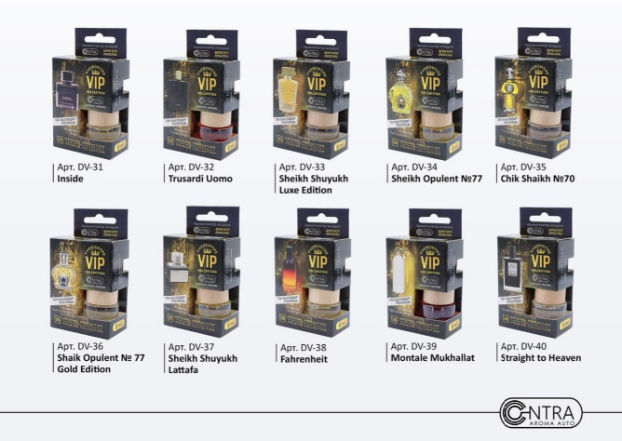
174 | DV-30 Contra на зеркало бут 8 мл. "VIP" №30 (Noir Extreme) |  | 130 | 0
175 | DV-31 Contra на зеркало бут 8 мл. "VIP" №31 (Inside) |  | 130 | 0
176 | DV-32 Contra на зеркало бут 8 мл. "VIP" №32 (Trusardi Uomo) |  | 130 | 0
177 | DV-33 Contra на зеркало бут 8 мл. "VIP" №33 (Sheikh Shuyukh Luxe Edition) |  | 130 | 0
178 | DV-34 Contra на зеркало бут 8 мл. "VIP" №34 (Sheikh Opulent №77) |  | 130 | 0
179 | DV-35 Contra на зеркало бут 8 мл. "VIP" №35 (Chik Shaikh №70) |  | 130 | 0
180 | DV-36 Contra на зеркало бут 8 мл. "VIP" №36 (Shaik Opulent №77 Gold Edition) |  | 130 | 0
181 | DV-37 Contra на зеркало бут 8 мл. "VIP" № 37 (Sheikh Shuyukh Lattafa) |  | 130 | 0
182 | DV-38 Contra на зеркало бут 8 мл. "VIP" №38 (Fahrenheit) |  | 130 | 0
183 | DV-39 Contra на зеркало бут 8 мл. "VIP" №39 (Montale Mukhallat) |  | 130 | 0
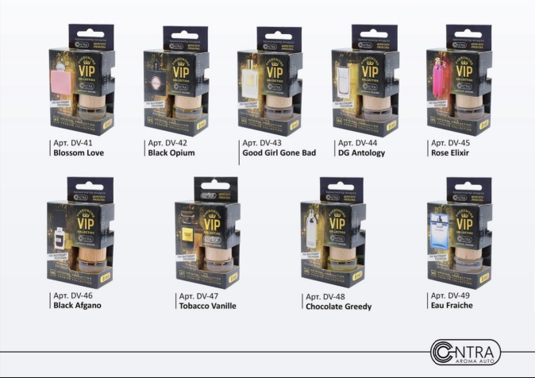
184 | DV-40 Contra на зеркало бут 8 мл. "VIP" №40 (Straight to Heaven) |  | 130 | 0
185 | DV-41 Contra на зеркало бут 8 мл. "VIP" №41 (Blossom Love) |  | 130 | 0
186 | DV-42 Contra на зеркало бут 8 мл. "VIP" №42 (Black Opium) |  | 130 | 0
187 | DV-43 Contra на зеркало бут 8 мл. "VIP" №43 (Good Girl Gone Bad) |  | 130 | 0
188 | DV-44 Contra на зеркало бут 8 мл. "VIP" №44 (DG Antology) |  | 130 | 0
189 | DV-45 Contra на зеркало бут 8 мл. "VIP" № 45 Rose Elixir) |  | 130 | 0
190 | DV-46 Contra на зеркало бут 8 мл. "VIP" №46 (Black Afgano) |  | 130 | 0
191 | DV-47 Contra на зеркало бут 8 мл. "VIP" №47 (Tobacco Vanille) |  | 130 | 0
192 | DV-48 Contra на зеркало бут 8 мл. "VIP" №48 (Chocolate Greedy) |  | 130 | 0
193 | DV-49 Contra на зеркало бут 8 мл. "VIP" №49 (Eau Fraiche) |  | 130 | 0
194 | DXXL-01 Contra с деревянной крышкой 50 мл. "SEX НАША РАБОТА XXL" (Эйфория цветов и фруктов) |  | 270 | 0
195 | DXXL-02 Contra с деревянной крышкой 50 мл. "WARNING SEXOHOLIC XXL" (Ваниль с мечтой о восточных сладостях) |  | 270 | 0
196 | DXXL-03 Contra с деревянной крышкой 50 мл. "SEX ON BOARD" (Грейпфрут с лепестками розы) |  | 270 | 0
197 | DXXL-04 Contra с деревянной крышкой 50 мл. "THE SEX MAFIA" (Древесно-цветочная свежесть) |  | 270 | 0
198 | G-01 Contra на зеркало гелевый "SEX НАША РАБОТА" (Эйфория цветов и фруктов) |  | 105 | 0 | 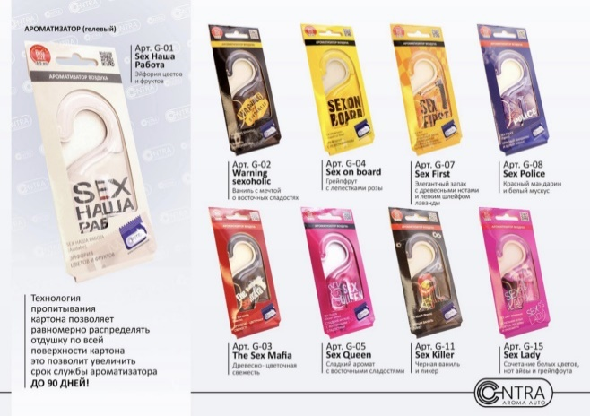 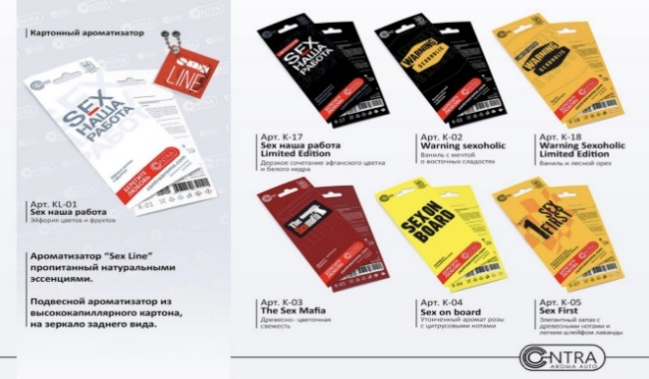 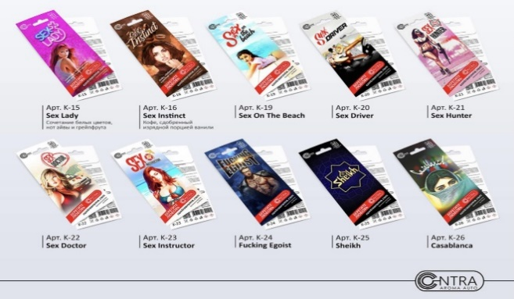 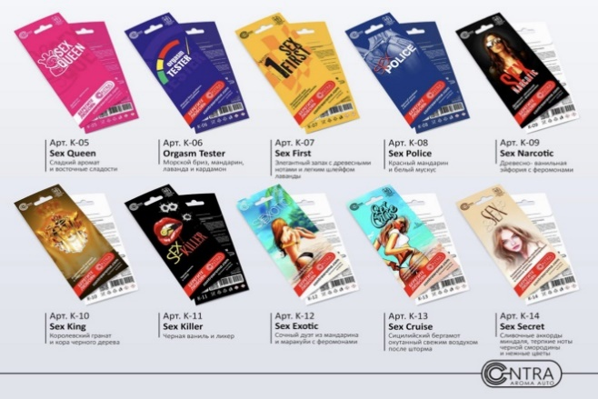
199 | G-02 Contra на зеркало гелевый "WARNING SEXOHOLIC" (Ваниль с мечтой о восточных сладостях) |  | 105 | 0
200 | G-03 Contra на зеркало гелевый "THE SEX MAFIA" (Древесно-цветочная свежесть) |  | 105 | 0
201 | G-04 Contra на зеркало гелевый "SEX ON BOARD" (Грейпфрут с лепестками розы) |  | 105 | 0
202 | G-05 Contra на зеркало гелевый "SEX QUEEN" (Сладкий аромат с восточными сладостями) |  | 105 | 0
203 | G-07 Contra на зеркало гелевый "SEX FIRST" (Элегантный запах с древесными нотами и легким шлейфом лаванды) |  | 105 | 0
204 | G-08 Contra на зеркало гелевый "SEX POLICE" (Красный мандарин и белый мускус) |  | 105 | 0
205 | G-09 Contra на зеркало гелевый "SEX NARCOTIC" (Древестно-ванильная эйфория с феромонами) |  | 105 | 0
206 | G-11 Contra на зеркало гелевый "SEX KILLER" (Черная ваниль и ликер) |  | 105 | 0
207 | G-13 Contra на зеркало гелевый "SEX CRUISE" (Сицилийский бергамот окутанный свежим воздухом после шторма) |  | 105 | 0
208 | G-15 Contra на зеркало гелевый "SEX LADY" (Сочетание белых цветов, нот айвы и грейпфрута) |  | 105 | 0
209 | GL-01 Contra на зеркало гелевый "Contra Love" (Cola-Original) |  | 100 | 0
210 | GL-02 Contra на зеркало гелевый "Contra Love" (Свежесть тайского арбуза) |  | 100 | 0
211 | GL-03 Contra на зеркало гелевый "Contra Love" (Вишня в шоколаде) |  | 100 | 0
212 | GL-04 Contra на зеркало гелевый "Contra Love" (Цитрусовый рай) |  | 100 | 0
213 | GL-05 Contra на зеркало гелевый "Contra Love" (Шоколадная Эйфория) |  | 100 | 0
214 | GL-06 Contra на зеркало гелевый "Contra Love" (Тропические фрукты) |  | 100 | 0
215 | GL-07 Contra на зеркало гелевый "Contra Love" (Домашнее печенье) |  | 100 | 0
216 | GL-08 Contra на зеркало гелевый "Contra Love" (Мультифрукт) |  | 100 | 0
217 | GL-11 Contra на зеркало гелевый "Contra Love" (Babble Gam) |  | 100 | 0
218 | GL-25 Contra на зеркало гелевый "Contra Love" (NEW CAR) |  | 100 | 0
219 | K-01 Contra на зеркало картон "SEX НАША РАБОТА" (Эйфория цветов и фруктов) |  | 48 | 0
220 | K-02 Contra на зеркало картон "WARNING SEXOHOLIC" (Ваниль с мечтой о восточных сладостях) |  | 48 | 0
221 | K-03 Contra на зеркало картон "THE SEX MAFIA" (Древесно-цветочная свежесть) |  | 48 | 0
222 | K-04 Contra на зеркало картон "SEX ON BOARD" (Утонченный аромат розы с цитрусовыми нотами) |  | 48 | 0
223 | K-05 Contra на зеркало картон "SEX QUEEN" (Сладкий аромат с восточными сладостями) |  | 48 | 0
224 | K-06 Contra на зеркало картон "ORGASM TESTER" (Морской бриз, мандарин, лаванда и кардамон) |  | 48 | 0
225 | K-07 Contra на зеркало картон "SEX FIRST" (Элегантный запах с древесными нотами и легким шлейфом лаванды) |  | 48 | 0
...
№ | Название | Кол-во | Цена | Сумма
239 | K-21 Contra на зеркало картон "SEX HUNTER" |  | 48 | 0
240 | K-22 Contra на зеркало картон "SEX DOCTOR" |  | 48 | 0
241 | K-23 Contra на зеркало картон "SEX INSTRUCTOR" |  | 48 | 0
242 | K-24 Contra на зеркало картон "FUCKING EGOIST" |  | 48 | 0
243 | K-25 Contra на зеркало картон "SHEIKH" |  | 48 | 0
244 | K-26 Contra на зеркало картон "CASABLANCA" |  | 48 | 0
245 | K-27 Contra на зеркало картон "Арабская ночь" |  | 48 | 0
246 | K-28 Contra на зеркало картон "Караван" |  | 48 | 0
247 | K-29 Contra на зеркало картон "CANNABIS" |  | 48 | 0
248 | K-30 Contra на зеркало картон "ALPHA MALE" |  | 48 | 0
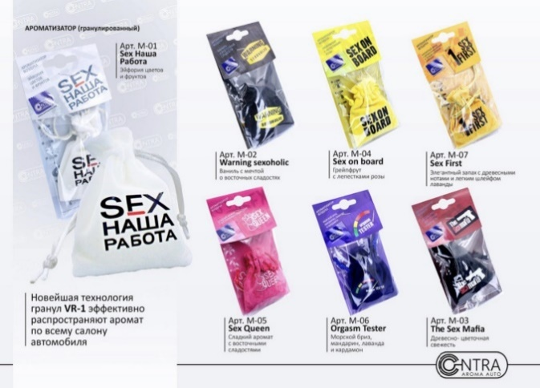
249 | K-31 Contra на зеркало картон "SEX DRUGS & ROCK'N ROLL" |  | 48 | 0
250 | K-32 Contra на зеркало картон "SEX НАША РАБОТА" (Эйфория цветов и фруктов) |  | 48 | 0
251 | M-01 Contra на зеркало мешочек "SEX НАША РАБОТА" (Эйфория цветов и фруктов) |  | 130 | 0
252 | M-02 Contra на зеркало мешочек "WARNING SEXOHOLIC" (Ваниль с мечтой о восточных сладостях) |  | 130 | 0
253 | M-03 Contra на зеркало мешочек "THE SEX MAFIA" (Древесно-цветочная свежесть) |  | 130 | 0
254 | M-04 Contra на зеркало мешочек "SEX ON BOARD" (Грейпфрут с лепестками розы) |  | 130 | 0
255 | M-05 Contra на зеркало мешочек "SEX QUEEN" (Сладкий аромат с восточными сладостями) |  | 130 | 0
256 | M-06 Contra на зеркало мешочек "ORGASM TESTER" (Морской бриз, мандарин, лаванда и кардамон) |  | 130 | 0
257 | M-07 Contra на зеркало мешочек "SEX FIRST" (Элегантный запах с древесными нотами и легким шлейфом лаванды) |  | 130 | 0
258 | M-08 Contra на зеркало мешочек "SEX POLICE" (Красный мандарин и белый мускус) |  | 130 | 0
259 | M-09 Contra на зеркало мешочек "SEX NARCOTIC" (Древестно-ванильная эйфория с феромонами) |  | 130 | 0
260 | M-10 Contra на зеркало мешочек "SEX KING" (Королевский гранат и кора черного дерева) |  | 130 | 0
261 | M-11 Contra на зеркало мешочек "SEX KILLER" (Черная ваниль и ликер) |  | 130 | 0
262 | M-17 Contra на зеркало мешочек "SEX НАША РАБОТА" Limited Edition (Дерзкое сочетание афганского цветка и белого кедра) |  | 130 | 0
263 | ML-01 Contra на зеркало мешочек "Contra Love" (Cola) |  | 120 | 0
264 | ML-02 Contra на зеркало мешочек "Contra Love" (Свежесть тайского арбуза) |  | 120 | 0
265 | ML-03 Contra на зеркало мешочек "Contra Love" (Вишня в шоколаде) |  | 120 | 0
266 | ML-04 Contra на зеркало мешочек "Contra Love" (Цитрусовый рай) |  | 120 | 0
267 | ML-05 Contra на зеркало мешочек "Contra Love" (Шоколадная эйфория) |  | 120 | 0
268 | ML-06 Contra на зеркало мешочек "Contra Love" (Тропические фрукты) |  | 120 | 0
269 | ML-07 Contra на зеркало мешочек "Contra Love" (Домашнее печенье) |  | 120 | 0
270 | ML-08 Contra на зеркало мешочек "Contra Love" (Мультифрукт) |  | 120 | 0
271 | S100-01 Contra спрей 100 мл. "SEX НАША РАБОТА" (Эйфория цветов и фруктов) |  | 130 | 0
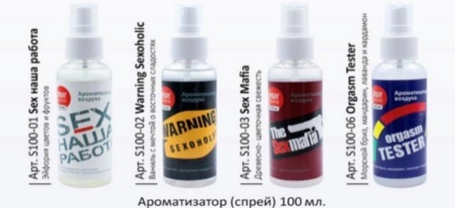
272 | S100-02 Contra спрей 100 мл. "WARNING SEXOHOLIC" (Ваниль с мечтой о восточных сладостях) |  | 130 | 0
273 | S100-03 Contra спрей 100 мл. "THE SEX MAFIA" (Древесно-цветочная свежесть) |  | 130 | 0
274 | S100-04 Contra спрей 100 мл. "SEX ON BOARD" (Грейпфрут с лепестками роз) |  | 130 | 0
275 | S100-06 Contra спрей 100 мл. "ORGASM TESTER" (Морской бриз, мандарин, лаванда и кардамон) |  | 130 | 0
276 | S100-09 Contra спрей 100 мл. "SEX NARCOTIC" (Древестно-ванильная эйфория с феромонами) |  | 130 | 0
277 | S30-01 Contra на зеркало картон + спрей 30 мл. "SEX НАША РАБОТА" (Эйфория цветов и фруктов) |  | 130 | 0
278 | S30-02 Contra на зеркало картон + спрей 30 мл. "WARNING SEXOHOLIC" (Ваниль с мечтой о восточных сладостях) |  | 130 | 0
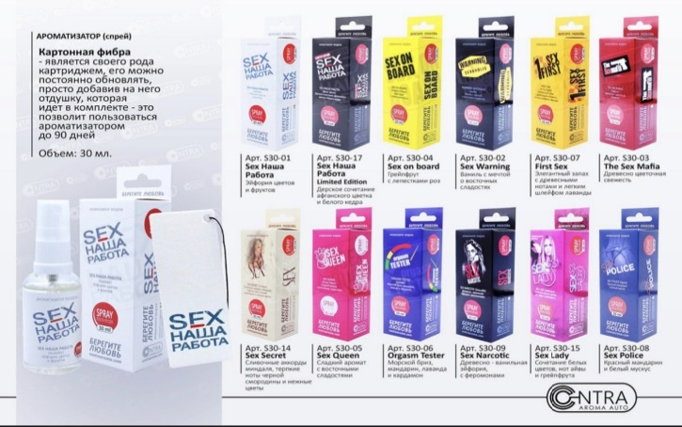
279 | S30-03 Contra на зеркало картон + спрей 30 мл. "THE SEX MAFIA" (Древесно-цветочная свежесть) |  | 130 | 0
280 | S30-04 Contra на зеркало картон + спрей 30 мл. "SEX ON BOARD" (Грейпфрут с лепестками роз) |  | 130 | 0
281 | S30-05 Contra на зеркало картон + спрей 30 мл. "SEX QUEEN" (Сладкий аромат с восточными сладостями) |  | 130 | 0
282 | S30-06 Contra на зеркало картон + спрей 30 мл. "ORGASM TESTER" (Морской бриз, мандарин, лаванда и кардамон) |  | 130 | 0
283 | S30-07 Contra на зеркало картон + спрей 30 мл. "SEX FIRST" (Элегантный запах с древесными нотами и легким шлейфом лаванды) |  | 130 | 0
284 | S30-08 Contra на зеркало картон + спрей 30 мл. "SEX POLICE" (Красный мандарин и белый мускус) |  | 130 | 0
285 | S30-09 Contra на зеркало картон + спрей 30 мл. "SEX NARCOTIC" (Древестно-ванильная эйфория с феромонами) |  | 130 | 0
286 | S30-14 Contra на зеркало картон + спрей 30 мл. "SEX SECRET" (Сливочные аккорды мендаля, терпкие ноты черной смородины и нежные цветы) |  | 130 | 0
287 | S30-15 Contra на зеркало картон + спрей 30 мл. "SEX LADY" (Сочетание белых цветов, нот айвы и грейпфрута) |  | 130 | 0
288 | S30-17 Contra на зеркало картон + спрей 30 мл. "SEX НАША РАБОТА" Limited Edition (Дерзкое сочетание афганского цветка и белого кедра) |  | 130 | 0
289 | S50-01 Contra спрей 50 мл. "SEX НАША РАБОТА" (Эйфория цветов и фруктов) |  | 90 | 0
290 | S50-02 Contra спрей 50 мл. "WARNING SEXOHOLIC" (Ваниль с мечтой о восточных сладостях) |  | 90 | 0
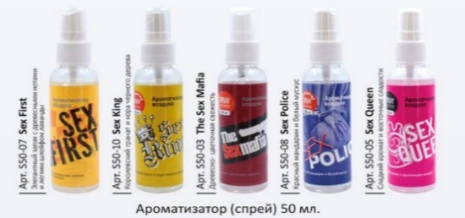
291 | S50-03 Contra спрей 50 мл. "THE SEX MAFIA" (Древесно-цветочная свежесть) |  | 90 | 0
292 | S50-04 Contra спрей 50 мл. "SEX ON BOARD" (Грейпфрут с лепестками роз) |  | 90 | 0
293 | S50-05 Contra спрей 50 мл. "SEX QUEEN" (Сладкий аромат с восточными сладостями) |  | 90 | 0
294 | S50-06 Contraспрей 50 мл. "ORGASM TESTER" (Морской бриз, мандарин, лаванда и кардамон) |  | 90 | 0
295 | S50-07 Contra спрей 50 мл. "SEX FIRST" (Элегантный запах с древесными нотами и легким шлейфом лаванды) |  | 90 | 0
296 | S50-08 Contra спрей 50 мл. "SEX POLICE" (Красный мандарин и белый мускус) |  | 90 | 0
297 | S50-10 Contra спрей 50 мл. "SEX KING" (Королевский гранат и кора черного дерева) |  | 90 | 0
298 | S50-11 Contra спрей 50 мл. "SEX NARCOTIC" (Цветы в древестном мускусе) |  | 90 | 0
299 | SL30-01 Contra на зеркало картон + спрей 30 мл. "Contra Love" (Cola) |  | 130 | 0
300 | SL30-02 Contra на зеркало картон + спрей 30 мл. "Contra Love" (Свежесть тайского арбуза) |  | 130 | 0
301 | SL30-03 Contra на зеркало картон + спрей 30 мл. "Contra Love" (Вишня в шоколаде) |  | 130 | 0
302 | SL30-04 Contra на зеркало картон + спрей 30 мл. "Contra Love" (Цитрусовый рай) |  | 130 | 0
303 | SL30-05 Contra на зеркало картон + спрей 30 мл. "Contra Love" (Шоколадная эйфория) |  | 130 | 0
304 | SL30-06 Contra на зеркало картон + спрей 30 мл. "Contra Love" (Тропические фрукты) |  | 130 | 0
305 | SL30-07 Contra на зеркало картон + спрей 30 мл. "Contra Love" (Домашнее печенье) |  | 130 | 0
306 | SL30-08 Contra на зеркало картон + спрей 30 мл. "Contra Love" (Мультифрукт) |  | 130 | 0
...
№ | Название | Кол-во | Цена | Сумма
312 | SL30-14 Contra на зеркало картон + спрей 30 мл. "Contra Love" (Кокосовый орех) |  | 130 | 0
313 | SL30-15 Contra на зеркало картон + спрей 30 мл. "Contra Love" (Райский виноград) |  | 130 | 0
314 | SL30-16 Contra на зеркало картон + спрей 30 мл. "Contra Love" (Яблоко с ванилью) |  | 130 | 0
315 | SL30-17 Contra на зеркало картон + спрей 30 мл. "Contra Love" (Мятный дождь) |  | 130 | 0
316 | SL30-18 Contra на зеркало картон + спрей 30 мл. "Contra Love" (Крем-брюле) |  | 130 | 0
317 | SL30-19 Contra на зеркало картон + спрей 30 мл. "Contra Love" (Апельсин и молоко) |  | 130 | 0
318 | SL30-20 Contra на зеркало картон + спрей 30 мл. "Contra Love" (Кокосовая вода) |  | 130 | 0
319 | SL30-21 Contra на зеркало картон + спрей 30 мл. "Contra Love" (Мохито) |  | 130 | 0
320 | SL30-22 Contra на зеркало картон + спрей 30 мл. "Contra Love" (Сладкая папайя) |  | 130 | 0
321 | SL30-23 Contra на зеркало картон + спрей 30 мл. "Contra Love" (Апельсиновое мороженое) |  | 130 | 0
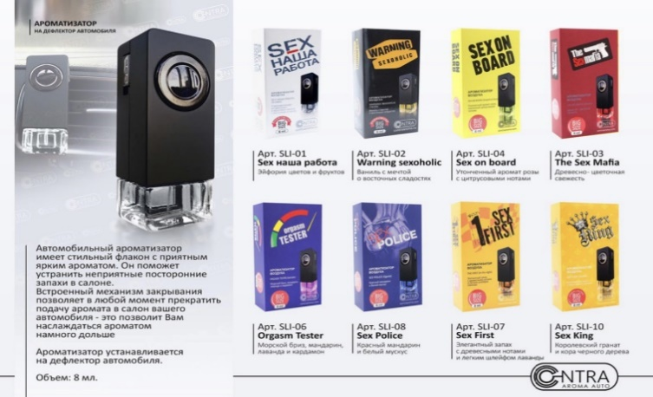
322 | SL30-24 Contra на зеркало картон + спрей 30 мл. "Contra Love" (Спелое личи) |  | 130 | 0
323 | SLI-01 Contra на дефлектор бут 8 мл. "SEX НАША РАБОТА" (Эйфория цветов и фруктов) |  | 270 | 0
324 | SLI-02 Contra на дефлектор бут 8 мл. "WARNING SEXOHOLIC" (Ваниль с мечтой о восточных сладостях) |  | 270 | 0
325 | SLI-03 Contra на дефлектор бут 8 мл. "THE SEX MAFIA" (Древесно-цветочная свежесть) |  | 270 | 0
326 | SLI-04 Contra на дефлектор бут 8 мл. "SEX ON BOARD" (Утонченный аромат розы с цитрусовыми нотами) |  | 270 | 0
327 | SLI-06 Contra на дефлектор бут 8 мл. "ORGASM TESTER" (Морской бриз, мандарин, лаванда и кардамон) |  | 270 | 0
328 | SLI-07 Contra на дефлектор бут 8 мл. "SEX FIRST" (Элегантный запах с древесными нотами и легким шлейфом лаванды) |  | 270 | 0
329 | SLI-08 Contra на дефлектор бут 8 мл. "SEX POLICE" (Красный мандарин и белый мускус) |  | 270 | 0
330 | SLI-09 Contra на дефлектор бут 8 мл. "SEX NARCOTIC" (Древестно-ванильная эйфория с феромонами) |  | 270 | 0
331 | SLI-10 Contra на дефлектор бут 8 мл. "SEX KING" (Королевский гранат и кора черного дерева) |  | 270 | 0
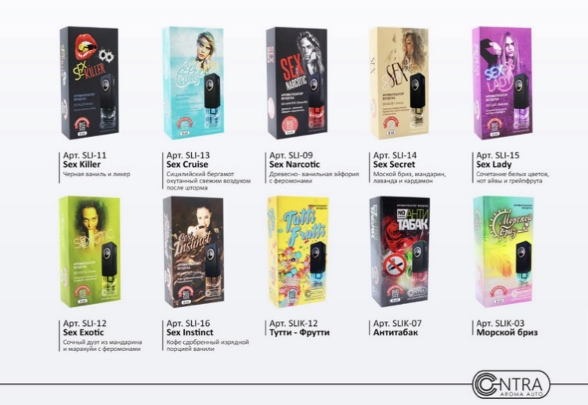
332 | SLI-11 Contra на дефлектор бут 8 мл. "SEX KILLER" (Черная ваниль и ликер) |  | 270 | 0
333 | SLI-12 Contra на дефлектор бут 8 мл. "SEX EXOTIC" (Сочный дуэт из мандарина и маракуйи) с феромонами |  | 270 | 0
334 | SLI-13 Contra на дефлектор бут 8 мл. "SEX CRUISE" (Сицилийский бергамот окутанный свежим воздухом после шторма) |  | 270 | 0
335 | SLI-14 Contra на дефлектор бут 8 мл. "SEX SECRET" (Морской бриз, мандарин, лаванда и кардамон) |  | 270 | 0
336 | SLI-15 Contra на дефлектор бут 8 мл. "SEX LADY" (Сочетание белых цветов, нот айвы и грейпфрута) |  | 270 | 0
337 | SLI-16 Contra на дефлектор бут 8 мл. "SEX INSTINCT" (Кофе сдобренный изрядной порцией ванили) |  | 270 | 0
338 | SLIK-01 Contra на дефлектор бут 8 мл. (Дыня) |  | 270 | 0
339 | SLIK-02 Contra на дефлектор бут 8 мл. (Ваниль & Карамель) |  | 270 | 0
340 | SLIK-03 Contra на дефлектор бут 8 мл. (Морской Бриз) |  | 270 | 0
341 | SLIK-04 Contra на дефлектор бут 8 мл. (Кофе) |  | 270 | 0
342 | SLIK-05 Contra на дефлектор бут 8 мл. (Черный лед) |  | 270 | 0
343 | SLIK-06 Contra на дефлектор бут 8 мл. (Дикая вишня) |  | 270 | 0
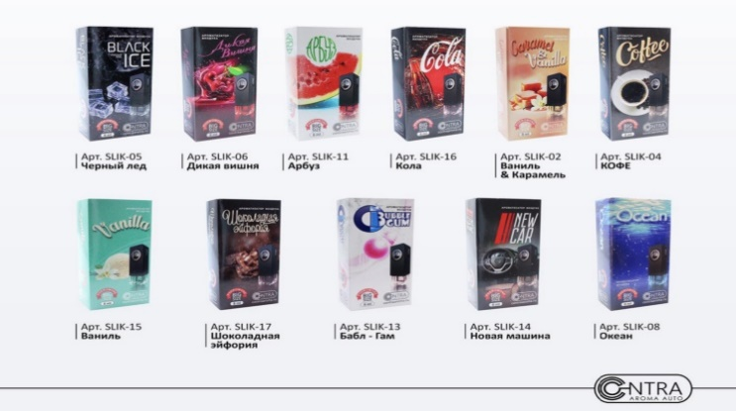
344 | SLIK-07 Contra на дефлектор бут 8 мл. (Антитабак) |  | 270 | 0
345 | SLIK-08 Contra на дефлектор бут 8 мл. (Океан) |  | 270 | 0
346 | SLIK-09 Contra на дефлектор бутылочка 8 мл. (Пина Колада) |  | 270 | 0
347 | SLIK-10 Contra на дефлектор бутылочка 8 мл. (Серень) |  | 270 | 0
348 | SLIK-11 Contra на дефлектор бут 8 мл. (Арбуз) |  | 270 | 0
349 | SLIK-12 Contra на дефлектор бут 8 мл. (Тутти-Фрутти) |  | 270 | 0
350 | SLIK-13 Contra на дефлектор бут 8 мл. (Бабл-Гам) |  | 270 | 0
351 | SLIK-14 Contra на дефлектор бут 8 мл. (Новая машина) |  | 270 | 0
352 | SLIK-15 Contra на дефлектор бут 8 мл. (Ваниль) |  | 270 | 0
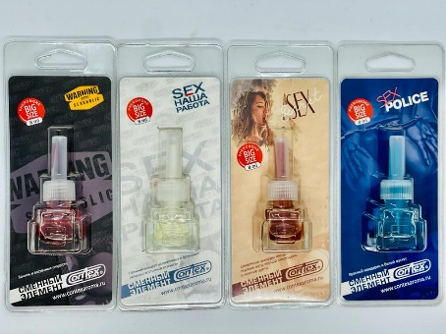
353 | SLIK-16 Contra на дефлектор бут 8 мл. (Кола) |  | 270 | 0
354 | SLIK-17 Contra на дефлектор бут 8 мл. (Шоколадная эйфория) |  | 270 | 0
355 | Сменный элемент бут 8 мл. "SEX НАША РАБОТА" (Эйфория цветов и фруктов) |  | 170 | 0
356 | Сменный элемент бут 8 мл. "WARNING SEXOHOLIC" (Ваниль с мечтой о восточных сладостях) |  | 170 | 0
357 | Сменный элемент бут 8 мл. "SEX SECRET" (Морской бриз, мандарин, лаванда и кардамон) |  | 170 | 0
358 | Сменный элемент бут 8 мл. "SEX POLICE" (Красный мандарин и белый мускус) |  | 170 | 0
359 | KL-01 Ароматизатор Contra на зеркало картонный "it's Love" (Cola-Original) |  | 38 | 0
360 | KL-02 Ароматизатор Contra на зеркало картонный "it's Love" (Свежесть тайского арбуза) |  | 38 | 0
361 | KL-03 Ароматизатор Contra на зеркало картонный "it's Love" (Вишня в шоколаде) |  | 38 | 0
362 | KL-04 Ароматизатор Contra на зеркало картонный "it's Love" (Цитрусовый рай) |  | 38 | 0
363 | KL-05 Ароматизатор Contra на зеркало картонный "it's Love" (Шоколадная эйфория) |  | 38 | 0
364 | KL-06 Ароматизатор Contra на зеркало картонный "it's Love" (Тропические фрукты) |  | 38 | 0
365 | KL-07 Ароматизатор Contra на зеркало картонный "it's Love" (Домашнее печенье) |  | 38 | 0
366 | KL-08 Ароматизатор Contra на зеркало картонный "it's Love" (Мультифрукт) |  | 38 | 0
367 | KL-09 Ароматизатор Contra на зеркало картонный "it's Love" (Красная смородина) |  | 38 | 0
368 | KL-10 Ароматизатор Contra на зеркало картонный "it's Love" (Черная смородина) |  | 38 | 0
369 | KL-11 Ароматизатор Contra на зеркало картонный "it's Love" (Babble Gam) |  | 38 | 0
370 | KL-12 Ароматизатор Contra на зеркало картонный "it's Love" (Персиковый сок) |  | 38 | 0
371 | KL-13 Ароматизатор Contra на зеркало картонный "it's Love" (Зеленый чай и грейпфрукт) |  | 38 | 0
...
№ | Название | Кол-во | Цена | Сумма
411 | SL50-22 Ароматизатор Contra спрей 50 мл. "it's Love" (Сладкая папайя) |  | 85 | 0
412 | SL50-23 Ароматизатор Contra спрей 50 мл. "it's Love" (Апельсиновое мороженое) |  | 85 | 0
413 | SL50-24 Ароматизатор Contra спрей 50 мл. "it's Love" (Спелое личи) |  | 85 | 0
414 | SL50-25 Ароматизатор Contra спрей 50 мл. "it's Love" (Клубничный десерт) |  | 85 | 0
415 | SL50-26 Ароматизатор Contra спрей 50 мл. "it's Love" (Имбирное печенье) |  | 85 | 0
416 | SL50-27 Ароматизатор Contra спрей 50 мл. "it's Love" (Банановый пудинг) |  | 85 | 0
417 | SL50-28 Ароматизатор Contra спрей 50 мл. "it's Love" (Манго) |  | 85 | 0
418 | SL50-29 Ароматизатор Contra спрей 50 мл. "it's Love" (Маракуйя) |  | 85 | 0
419 | SL50-30 Ароматизатор Contra спрей 50 мл. "it's Love" (Сладкая дыня) |  | 85 | 0
420 | SL50-31 Ароматизатор Contra спрей 50 мл. "it's Love" (Синнабон) |  | 85 | 0
421 | Contra полироль SEX НАША РАБОТА |  | 450 | 0 | 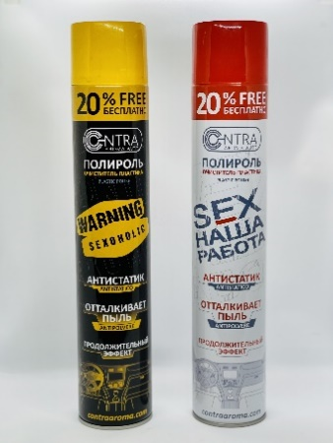
422 | Contra полироль WARNING SEXOHOLIC |  | 450 | 0
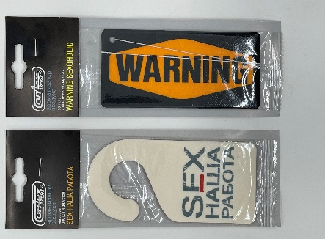
423 | Comex Aroma на зеркало картон "SEX НАША РАБОТА" (Эйфория цветов и фруктов) |  | 40 | 0
424 | Comex Aroma на зеркало картон "WARNING SEXOHOLIC" (Ваниль с мечтой о восточных сладостях) |  | 40 | 0
425 | Ароматизатор CONTRA на зеркало картон + спрей 30 мл. SV30-01 "VIP" №1 (Ciel - Pour homme) | нет | 130 | #VALUE!
426 | Ароматизатор CONTRA на зеркало картон + спрей 30 мл. SV30-02 "VIP" №2 (Amouge - Opus V) | нет | 130 | #VALUE!
427 | Ароматизатор CONTRA на зеркало картон + спрей 30 мл. SV30-03 "VIP" №3 (Blue Seduction) | нет | 130 | #VALUE!
428 | Ароматизатор CONTRA на зеркало картон + спрей 30 мл. SV30-04 "VIP" №4 (Acqua DI GIO) | нет | 130 | #VALUE!
429 | Ароматизатор CONTRA на зеркало картон + спрей 30 мл. SV30-05 "VIP" №5 (Acqua DI GIO -Parfume) | нет | 130 | #VALUE!
430 | Ароматизатор CONTRA на зеркало картон + спрей 30 мл. SV30-06 "VIP" №6 (Si) | нет | 130 | #VALUE!
431 | Ароматизатор CONTRA на зеркало картон + спрей 30 мл. SV30-07 "VIP" №7 (Armani - Code) |  | 130 | 0
432 | Ароматизатор CONTRA на зеркало картон + спрей 30 мл. SV30-08 "VIP" №8 (Armani - Ice) | нет | 130 | #VALUE!
433 | Ароматизатор CONTRA на зеркало картон + спрей 30 мл. SV30-09 "VIP" №9 (Bvlgari - Man in black) | нет | 130 | #VALUE!
434 | Ароматизатор CONTRA на зеркало картон + спрей 30 мл. SV30-10 "VIP" №10 (212 VIP) |  | 130 | 0
нет | Ароматизатор CONTRA на зеркало картон + спрей 30 мл. SV30-11 "VIP" №11 (Chance) | нет | 130 | #VALUE!
436 | Ароматизатор CONTRA на зеркало картон + спрей 30 мл. SV30-12 "VIP" №12 (Allure Homme Sport) |  | 130 | 0
437 | Ароматизатор CONTRA на зеркало картон + спрей 30 мл. SV30-13 "VIP" №13 (Happy) | нет | 130 | #VALUE!
438 | Ароматизатор CONTRA на зеркало картон + спрей 30 мл. SV30-14 "VIP" №14 (Fan di pour homme) | нет | 130 | #VALUE!
439 | Ароматизатор CONTRA на зеркало картон + спрей 30 мл. SV30-15 "VIP" №15 (Cocaine) | нет | 130 | #VALUE!
440 | Ароматизатор CONTRA на зеркало картон + спрей 30 мл. SV30-16 "VIP" №16 (Terre d'hermes) | нет | 130 | #VALUE!
441 | Ароматизатор CONTRA на зеркало картон + спрей 30 мл. SV30-17 "VIP" №17 (Gugo Boss №6) |  | 130 | 0
442 | Ароматизатор CONTRA на зеркало картон + спрей 30 мл. SV30-18 "VIP" №18 (Eau de Lacoste) |  | 130 | 0
...

